シート1 見本
見本
２『購入年月』は下記の書類などで確認できます。
・家屋譲渡対価証明書の譲渡年月日
・返済表等のお借入日やご融資日 ※借換をした方は除く
５『月々の賃料』月額の賃料を入力してください。集金代行の物件は、集金代行手数料差し引き前の月額賃料（共益費込み）を入力してください。
６『年間賃料』は賃料の年間合計額を入力してください。集金代行の物件は、集金代行手数料差し引き前の年間賃料を入力してください。
７『年間支払管理費』は銀行口座の引落し履歴をなどをご確認ください。物件ごとの内訳が不明な場合は、全物件の合計金額をいずれか1つの欄に入力してください。
８『年間集金代行手数料』1年間に支払った（差し引かれた）集金代行手数料の合計金額を入力してください。（集金代行のみ）
９『礼金・更新料』は礼金や更新料が発生した物件があればその金額を入力してください。（集金代行のみ）
１０『入居者募集手数料・更新契約手数料』は入居者の入退去や契約更新があり、各手数料を支払った（差し引かれた）場合はその手数料金額を入力してください。（集金代行のみ）
１１『修繕費・原状回復工事費』の請求があった物件は、請求書に記載された費用を入力してください。
賃料から相殺した場合は、賃料相殺前の純粋な工事費用（修理交換費用など）を入力してください。
各金融機関から郵送される返済表（予定表）や返済実績表をご確認ください。
１３『購入時借入金額』は売買契約書の「ローン利用額」「その他ローン利用額」を足した金額を
入力してください。（右下の売買契約書見本をご参照ください）
※購入時借入金額は、借換をされた方は（借換前の）購入当初の借入金額を入力してください。
１４『支払い利子の年間合計額は』該当年の1～12月までの利子（利息）の合計額を入力してください。
１５・１６『売買価格』『消費税額』
売買契約書の署名したページをご確認
ください。過去セミナーで利用した
事前確認事項記入用紙の数字を転記し
ても大丈夫です。
売買価格＝売買代金の数字を入力
消費税額＝消費税の数字を入力
事前確認事項入力シート |  |  |  |  |  |  |  |  | 令和7年分 |  | 氏名 |  |  | 参考 太郎 |  |  |  |  |  |  |  | 様
 |  |  |  |  |  |  |  |  | 申告用
入力漏れがある場合は、確定申告書の作成が出来ませんのでお手数ですが必ず事前に作成いただきますようお願い申し上げます。 ご不明な箇所がありましたら担当者または確定申告係までお問い合わせください。

①所有物件について物件毎に下記の事項をご記入下さい。
1 | 物 件 名 号 室 | 合 計 |  | DIPS〇〇 |  |  |  | DIPS△△ |  |  |  | DIPS□□
 |  |  |  | 101 |  | 号室 |  | 202 |  | 号室 |  | 303 |  | 号室 |  |  |  | 号室 |  |  |  | 号室 |  |  |  | 号室 |  |  |  | 号室 |  |  |  | 号室 |  |  |  | 号室 |  |  |  | 号室
2 | 購入年月 （取得年月）※1 |  |  | 西暦 | 2017 | 1 |  | 西暦 | 2024 | 9 |  | 西暦 | 2025 | 10 |  | 西暦 | ---- |  |  | 西暦 | ---- |  |  | 西暦 | ---- |  |  | 西暦 | ---- |  |  | 西暦 | ---- |  |  | 西暦 | ---- |  |  | 西暦 | ----
 |  |  |  |  | (H29)年 | 月 |  |  | (R6)年 | 月 |  |  | (R7)年 | 月 |  |  | 年 | 月 |  |  | 年 | 月 |  |  | 年 | 月 |  |  | 年 | 月 |  |  | 年 | 月 |  |  | 年 | 月 |  |  | 年 | 月
3 | 賃貸管理種別 |  |  | 家賃保証 |  |  |  | 集金代行・他 |  |  |  | 集金代行・他
4 | 借主※3 |  |  | 日本コミュニティー |  |  |  | 山田 太郎 |  |  |  | 佐藤 花子
5 | 月々の賃料 |  |  | 75,000 |  |  | 円 | 90,000 |  |  | 円 | 100,000 |  |  | 円 |  |  |  | 円 |  |  |  | 円 |  |  |  | 円 |  |  |  | 円 |  |  |  | 円 |  |  |  | 円 |  |  |  | 円
6 | 年間賃料 ※2 | 2,053,065 | 円 | 900,000 |  |  |  | 960,000 |  |  | 円 | 193,065 |  |  | 円 |  |  |  | 円 |  |  |  | 円 |  |  |  | 円 |  |  |  | 円 |  |  |  | 円 |  |  |  | 円 |  |  |  | 円
7 | 年間支払管理費 | 204,900 | 円(A) | 90,000 |  |  |  | 96,000 |  |  | 円 | 18,900 |  |  | 円 |  |  |  | 円 |  |  |  | 円 |  |  |  | 円 |  |  |  | 円 |  |  |  | 円 |  |  |  | 円 |  |  |  | 円
8 | 年間集金代行手数料 ※3 | 53,900 | 円(A) |  |  |  |  | 46,200 |  |  | 円 | 7,700 |  |  | 円 |  |  |  | 円 |  |  |  | 円 |  |  |  | 円 |  |  |  | 円 |  |  |  | 円 |  |  |  | 円 |  |  |  | 円
9 | 礼金・更新料 ※3 | 80,000 | 円 |  |  |  |  | 80,000 |  |  | 円 | 0 |  |  | 円 |  |  |  | 円 |  |  |  | 円 |  |  |  | 円 |  |  |  | 円 |  |  |  | 円 |  |  |  | 円 |  |  |  | 円
10 | 入居者募集手数料 更新契約手数料 ※3 | 40,000 | 円(A) |  |  |  |  | 40,000 |  |  | 円 | 0 |  |  | 円 |  |  |  | 円 |  |  |  | 円 |  |  |  | 円 |  |  |  | 円 |  |  |  | 円 |  |  |  | 円 |  |  |  | 円
11 | 修繕費 ※4 原状回復工事費 | 8,800 | 円 | 0 |  |  |  | 8,800 |  |  | 円 | 0 |  |  | 円 |  |  |  | 円 |  |  |  | 円 |  |  |  | 円 |  |  |  | 円 |  |  |  | 円 |  |  |  | 円 |  |  |  | 円
12 | 融資金融機関 |  |  | 東日本銀行 |  |  |  | クレディセゾン |  |  |  | オリックス銀行
13 | 購入時借入金額 |  |  | 19,000,000 |  |  | 円 | 23,900,000 |  |  | 円 | 29,500,000 |  |  | 円 |  |  |  | 円 |  |  |  | 円 |  |  |  | 円 |  |  |  | 円 |  |  |  | 円 |  |  |  | 円 |  |  |  | 円
14 | 支払い利子の 年間合計額 ※5 | 771,870 | 円 | 359,353 |  |  | 円 | 359,088 |  |  | 円 | 53,429 |  |  | 円 |  |  |  | 円 |  |  |  | 円 |  |  |  | 円 |  |  |  | 円 |  |  |  | 円 |  |  |  | 円 |  |  |  | 円
15 | 売買価格 ※6 |  |  | 20,000,000 |  |  | 円 | 24,000,000 |  |  | 円 | 28,500,000 |  |  | 円 |  |  |  | 円 |  |  |  | 円 |  |  |  | 円 |  |  |  | 円 |  |  |  | 円 |  |  |  | 円 |  |  |  | 円
＜売買契約書見本＞
16 | 消費税額 ※6 |  |  | 582,524 |  |  | 円 | 923,076 |  |  | 円 | 1,299,542 |  |  | 円 |  |  |  | 円 |  |  |  | 円 |  |  |  | 円 |  |  |  | 円 |  |  |  | 円 |  |  |  | 円 |  |  |  | 円
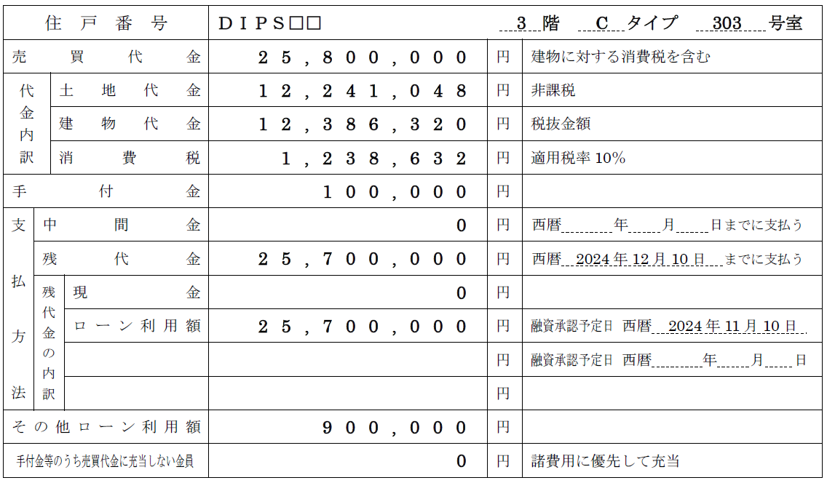
17 | 消費税の税率 購入年月から自動入力 | ↓土地負債利子 |  | 8% |  |  |  | 10% |  |  |  | 10% |  |  |  | --% |  |  |  | --% |  |  |  | --% |  |  |  | --% |  |  |  | --% |  |  |  | --% |  |  |  | --%
18 | 土地負債利子 | 443,777 | 円 | 210,617 |  |  |  | 206,530 |  |  |  | 26,630 |  |  |  | 0 |  |  |  | 0 |  |  |  | 0 |  |  |  | 0 |  |  |  | 0 |  |  |  | 0 |  |  |  | 0
 | ※1 購入年月（取得年月）は契約した年月ではなく、ご決済（融資実行）をした年月をご記入ください。
 | ※2 2024年12月から2025年中に購入された物件は初回が日割の金額になっていますのでご注意ください。
 | ※3 集金代行（業務委託）契約の物件のみご記入ください。家賃保証契約の場合は記入不要です。
 | ※4 退去時の原状回復工事費、または修繕費の請求を受け支払った物件のみご記入ください。
 | ※5 返済表を参考に支払利子の2025年1月から12月まで１年間の合計金額をご記入ください。
 | ※6 売買契約書、または過去に作成した事前確認事項入力シートに記載の金額をご参照ください。

②固定資産税と不動産取得税の金額をご記入下さい。
固定資産税※7 |  | 120,000 | 円 | 55,000 |  |  | 円 | 65,000 |  |  | 円 |  |  |  | 円 |  |  |  | 円 |  |  |  | 円 |  |  |  | 円 |  |  |  | 円 |  |  |  | 円 |  |  |  | 円 |  |  |  | 円
不動産取得税※8 |  | 126,000 | 円 |  |  |  | 円 | 126,000 |  |  | 円 |  |  |  | 円 |  |  |  | 円 |  |  |  | 円 |  |  |  | 円 |  |  |  | 円 |  |  |  | 円 |  |  |  | 円 |  |  |  | 円
固定資産税または不動産所得税の納税通知書や納付書をご確認ください。物件ごとの内訳が不明な場合は合計金額をいずれか1つの欄に入力してください。
租税公課（合計） |  | 246,000 | 円 | ※7 不動産の所在地の市区町村毎にまとめて請求されますので、同一市区町村の物件は代表で
 |  |  |  | １件のみ記入してください。投資用物件と一括で請求されたご自宅分は除いてください。
 |  |  |  | ※8 2025年中にお支払いした方のみ

③その他の費用（雑費）をご記入下さい。
 |  |  | 円 | ※交通費や会議費、接待交際費などの物件を購入・維持管理する為に費やした費用など

該当年分に物件購入やローン借換による諸費用をお支払いした方は決済時諸費用等精算書（計算書）をご確認ください。
④2025年中に物件購入・ローン借換などで諸費用をお支払いした方は諸費用の金額をご記入ください。
諸費用 |  | 1,102,543 | 円(A) |  |  |  | 円 |  |  |  | 円 | 1,102,543 |  |  | 円 |  |  |  | 円 |  |  |  | 円 |  |  |  | 円 |  |  |  | 円 |  |  |  | 円 |  |  |  | 円 |  |  |  | 円

 |  |  |  |  | ※登記費用や融資手数料等の諸費用をお支払いした方のみ。物件代金は除く。
(A)合計： 諸費用保守管理費等 |  | 1,401,343 | 円
 |  |  |  | ※管理費修繕積立金、諸費用、支払手数料の合計です。

⑤2025年中に下記事項に当てはまるものがあるかお答えください。
a. | 昨年、国税庁ＨＰで作成した令和6年分の確定申告書の保存データを持参できない
b. | 設備の修繕・交換費用を支払った物件がある
・ふるさと納税をされた方は、ふるさと納税の年間合計額を入力してください。
・申告の際は寄付金受領証明書の原本が必要になりますので、忘れずにお持ちください。
c. | 火災保険・地震保険等を更新した物件がある
d. | ふるさと納税等の寄付金控除の申告がある |  |  |  |  |  | ふるさと納税年間合計額 |  |  |  |  |  | 63,000 |  |  |  | 円
e. | 医療費控除の申告がある |  |  |  | リンク：医療費集計フォーム（国税庁HP）
f. | 2025年中に住宅ローン減税の対象住宅に居住を開始した（住宅ローン減税初回申告）
g. | 2025年中に所有する不動産（自宅・投資用問わず）を売却した
h. | 予定納税がある※ |  |  |  | 予定納税（1期・2期合計）額 |  |  |  |  |  |  |  |  |  |  |  | 円
i. | 上記以外に確定申告する所得や控除等がある（株式譲渡所得、配当所得、その他所得があるなど）
上記に「はい」の項目がある方は、別途書類が必要になる場合や、当日に申告書が完成出来ない可能性がありますので、 ご不明な方は事前に必ずご連絡ください。
※ | 税務署から予定納税を通知された方。（前年の申告納税額が15万円以上になる方など）
 | 予定納税の通知はがきに、予定納税額が記載されています

